Sheet1
smiles | ROMol | inchikey | er. | RT | ΔΔG.expt.
c1ccccc1C(=O)C | 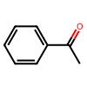 | KWOLFJPFCHCOCG-UHFFFAOYSA-N | 1.5 | 0.5933185 | 2.4827955163
c1ccccc1C(=O)CC | 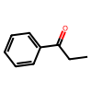 | KRIOVPPHQSLHCZ-UHFFFAOYSA-N | 5 | 0.5933185 | 1.7469901185
ClCC(=O)c1ccccc1 | 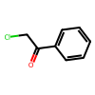 | IMACFCSSMIZSPP-UHFFFAOYSA-N | 98.5 | 0.5933185 | -2.4827955163
CC(C)(C)C(=O)C | 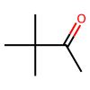 | PJGSXYOJTGTZAV-UHFFFAOYSA-N | 4 | 0.5236685 | 1.6642466823
c12ccccc1CCCC2(=O) | 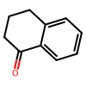 | XHLHPRDBBAGVEG-UHFFFAOYSA-N | 5.5 | 0.5933185 | 1.6873098499
O=[13C]1N(Cc3ccccc3)C(=O)C2CCCCC21 | 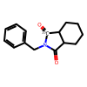 | KCSZGLKFTDCMAL-UJKGMGNHSA-N | 10 | 0.5435685 | 1.1943420677
O=[13C]1N(Cc3ccccc3)C(=O)C2CCCC21 | 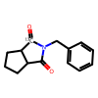 | MIVQUQMOPVQLCZ-KCKQSJSWSA-N | 11.5 | 0.5435685 | 1.1092360582
O=[13C]1N(Cc3ccccc3)C(=O)C2CCC21 | 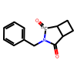 | DQHNPZDPPJCZJN-HNHCFKFXSA-N | 5.5 | 0.5435685 | 1.5458282258
O=[13C]1N(Cc3ccccc3)C(=O)C2CC21 | 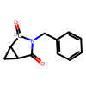 | JEISWFNRNZRSHM-KHWBWMQUSA-N | 6 | 0.5435685 | 1.4956479228
O=[13C]1N(Cc3ccccc3)C(=O)C(OC(=O)C)C1(OC(=O)C) | 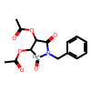 | MGGABTRPYQRCJY-UJKGMGNHSA-N | 93.5 | 0.5435685 | -1.4492401894
O=[13C]1N(Cc3ccccc3)C(=O)C2C(CC3)OC3C21 | 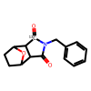 | YFPFCGVFKLMZHJ-UJKGMGNHSA-N | 12 | 0.5435685 | 1.083022276
O=[13C]1N(Cc3ccccc3)C(=O)C(C2)CCC12 | 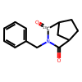 | CNUFKAMVZBEBEH-KCKQSJSWSA-N | 16 | 0.5435685 | 0.90136054826
O=[13C]1N(C3CCCCC3)C(=O)C2CCCCC21 | 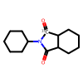 | YPXBAEVNAPKDJC-KCKQSJSWSA-N | 3 | 0.5435685 | 1.8894977507
O=[13C]1N(CCC#N)C(=O)C2CCCCC21 | 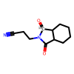 | XNMPLBFMFBFORN-DETAZLGJSA-N | 5 | 0.5435685 | 1.6005042792
O=C1C(CC=CC2)(CO[C@H]3C[C@@H](C)CC[C@@H]3C(C)C)C2(CO[C@H]4C[C@@H](C)CC[C@@H]4C(C)C)C(C(C)(C)C)=C1 | 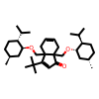 | UXNIHNTXTARJAG-ZOWOUBCPSA-N | 9.0909090909 | 0.5893385 | 1.3570020448
C1(=O)C(CC=C)=CCCC1 | 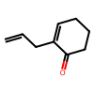 | HXNNMNZRVREEDV-UHFFFAOYSA-N | 98 | 0.5893385 | -2.2935995368

